상품제안서
[맥로이드] 스트레이드 80 비지니스 우산 | 상품코드: F30185

 |  |  |  |  |  |  | 02-412-0044 | www.easy1.co.kr
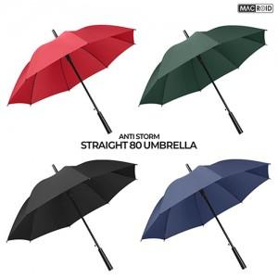

【상세/제작정보】 | 종이케이스 700원 별도 추가

【인쇄/포장옵션】 | 레이저 / OPP(비닐)

【공급단가】 | 수량 | 100~ | 300~ | 500~ | 1,000~ | 3,000~
*VAT별도 | 단가 | 4,250원 | 4,180원 | 4,080원 | 3,970원 | 3,910원

【상품 URL】 | https://dev.easy1.co.kr:443/src/goods_detail.php?gdno=30185

